SEPTIEMBRE
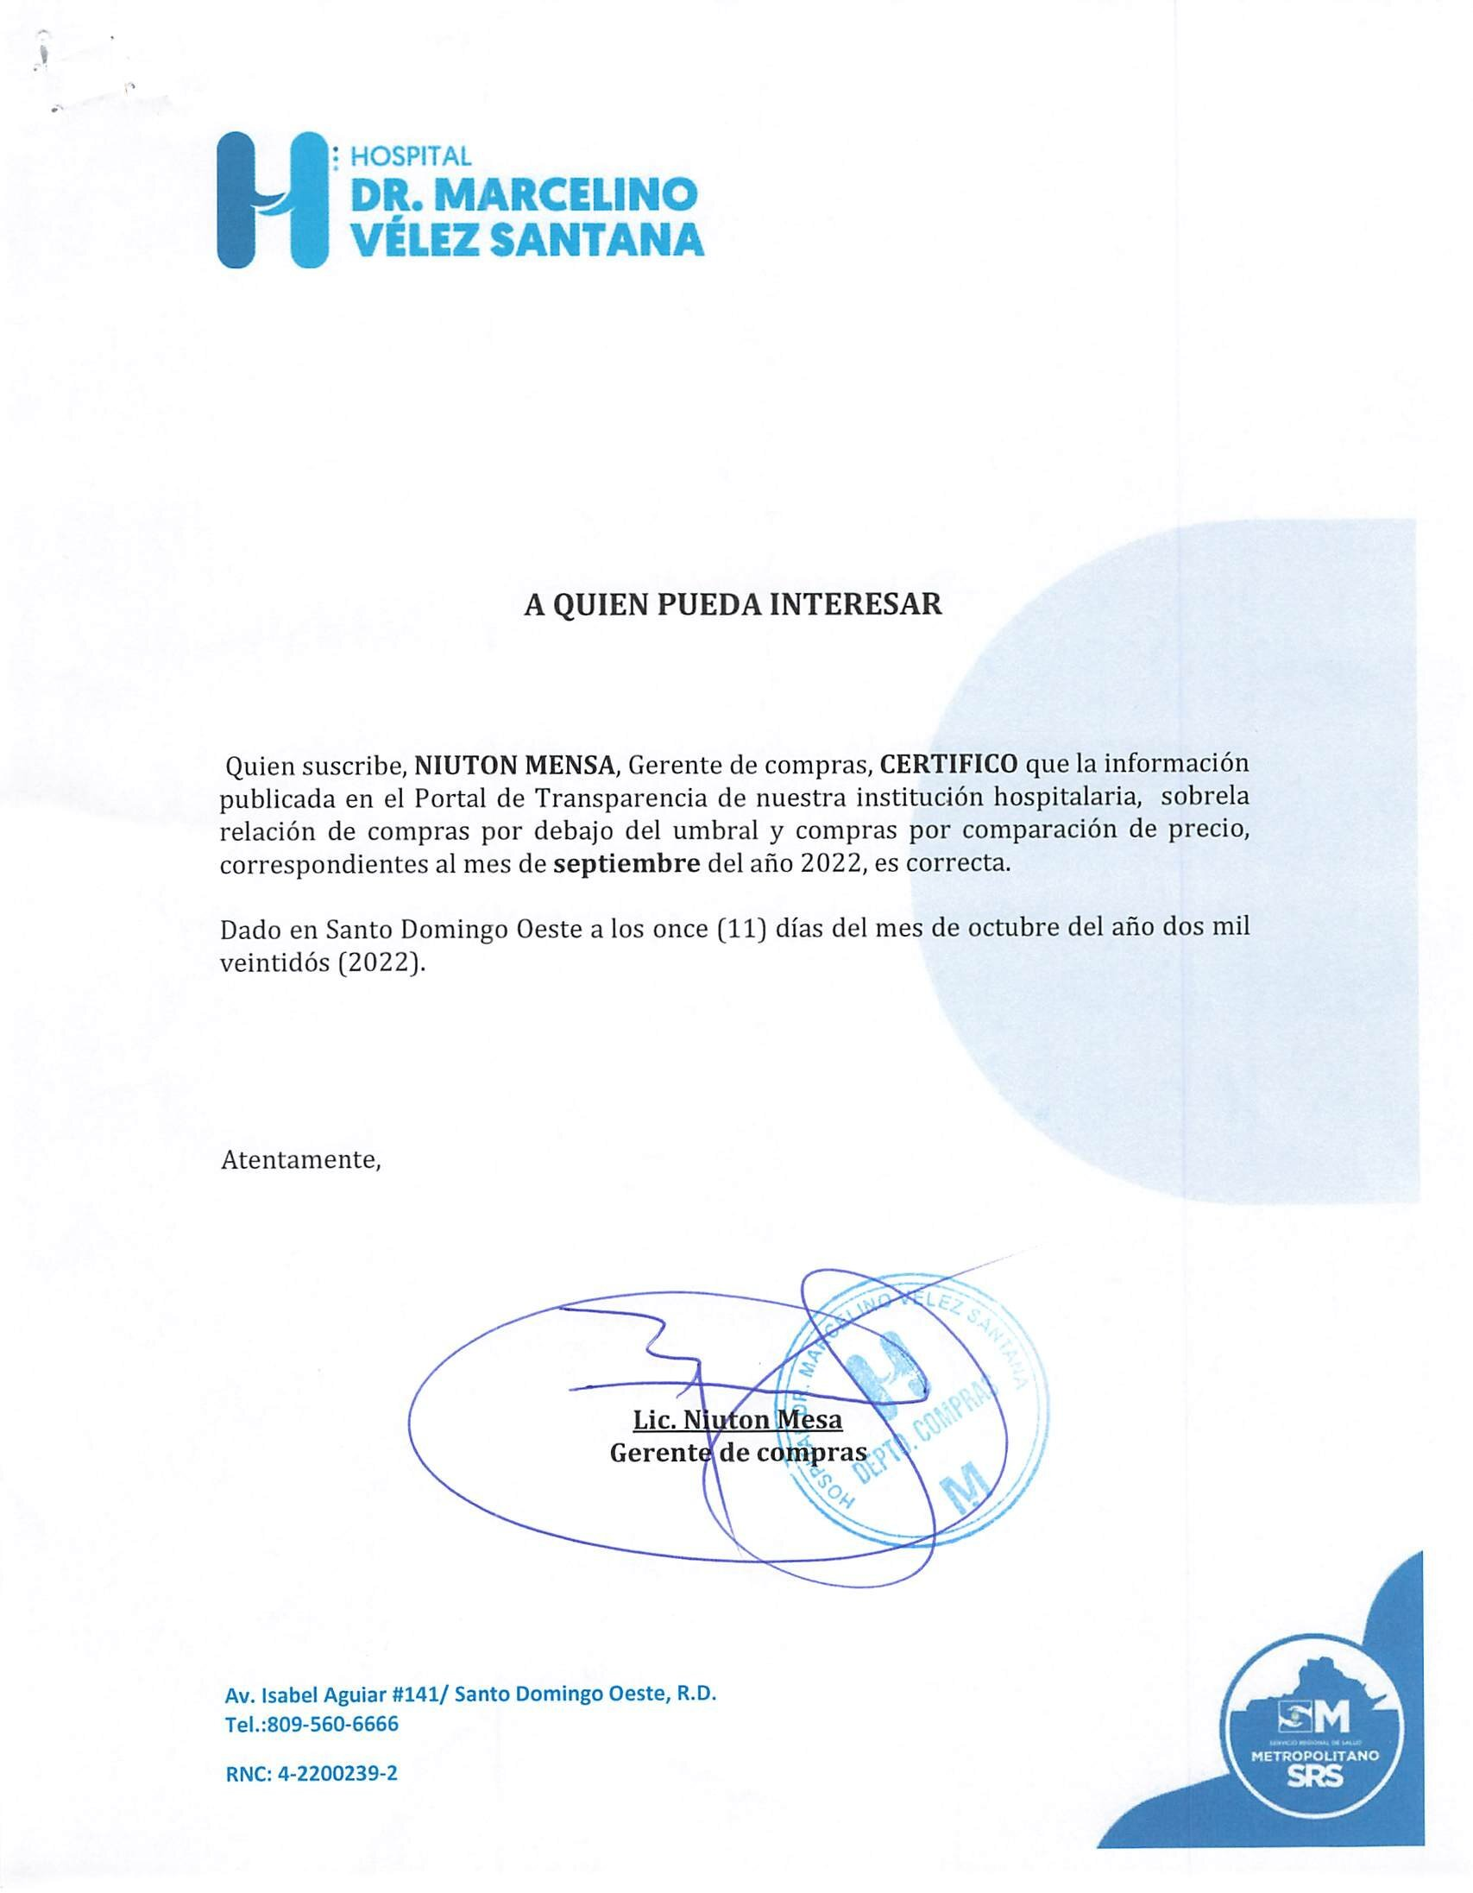
Hospital Dr. Marcelino Velez Santana
Av. Isabel Aguiar #141, Herrera
Sto. Dgo. Oeste
809-560-6666
RELACIÓN DE COMPRAS POR COMPARACIÓN DE PRECIO
MES DE SEPTIEMBRE 2022
ORDEN DE COMPRA NO. | PROCESO NO. | NOMBRE DEL SUPLIDOR | MONTO RD$ | FECHA | T/ CREDITO
2022-00585 | CCC-CP-2022-0022 | REFRIGERACION P & W,SRL. | 140,091.96 | 2022-09-01 | 30 dias
2022-00586 | CCC-CP-2022-0024 | REFRIGERACION P & W,SRL. | 798,189.43 | 2022-09-01 | 120 dias

 |  | TOTAL | 938,281.39

